基本常识
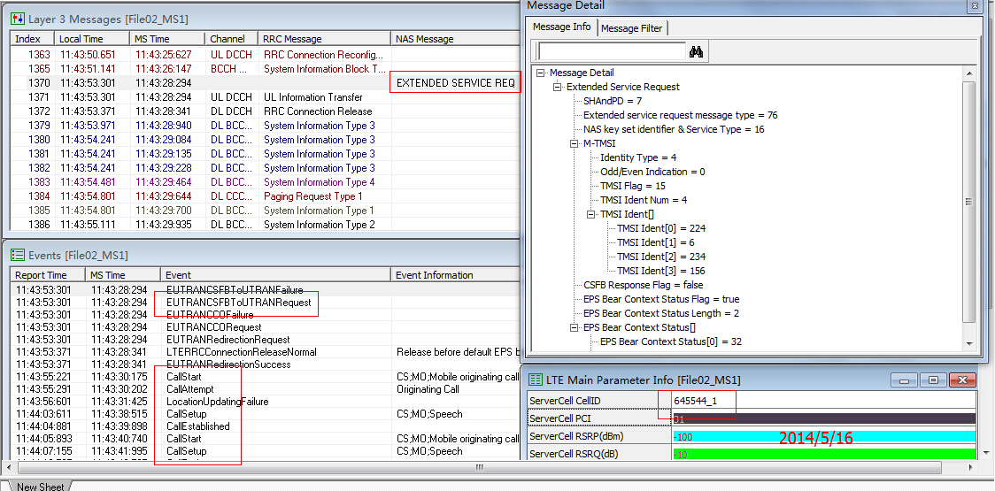
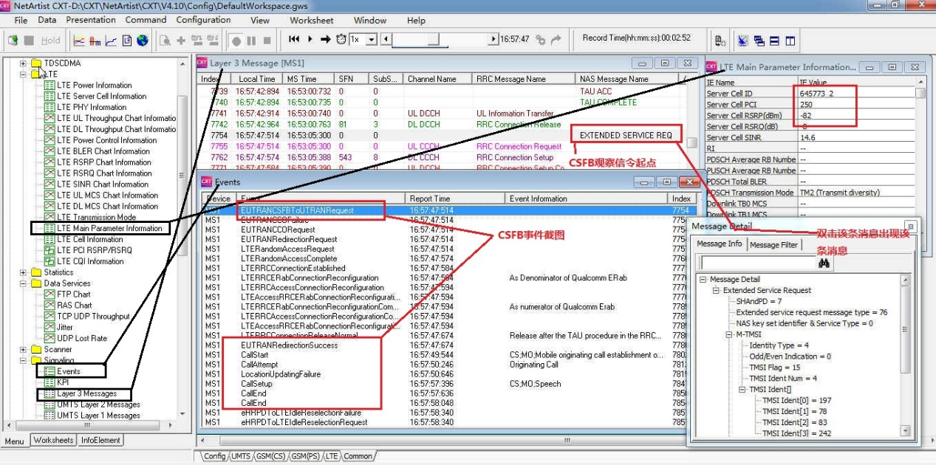
1、 PCI PCI即物理小区识别码，用于区分扇区，不同的扇区PCI不同，类此与C网的PN，不同之处为PCI共有168组，共计504个，范围为0~503；任何一个PCI都是由主同步序列PSS和辅同步序列SSS组成，主同步序列有0、1和2等3个值可取，辅同步序列有0,1,2~167等168个值可取，即组号，计算方法为：PCI=PSS+组号*3，例如PCI4=1+1*3，即任何一个PCI除以3的整数部分为组号（辅同步序列），余数部分即为主同步序列。 要求： 理解什么是PCI、PCI的作用、PCI的个数、PCI的组成、主同步序列、辅同步序列和PCI的计算方法 2、 模3干扰 任何一个PCI都是由主同步序列PSS和辅同步序列SSS组成，主同步序列有0、1和2等3个值可取，辅同步序列有0,1,2~167等168个值可取，解析PCI时先解析主同步序列，然后解析辅同步序列，但任何一个区域有两个主同步序列一样时，解析时会发生错误，导致SINR较差，影响上传、下载速率。 要求： 理解什么是模3干扰，为什么模3干扰为LTE网络的主要干扰，模3干扰的影响。 3、 LTE主要路测观察参数 RSRP、SINR、TM、RI、流数、PDCCH DL 、PDSCH RB number、MCS、iBLER、通道的平衡 RSRP：参考信号接收功率，值越大，则覆盖质量越好，为服务小区的接收功率，不同于C网的RX，单位dbm SINR:信噪比，有用信号和干扰信号及噪声之比，该值越大，则无线环境越好，单位db TM：传输模式，TM3模式效率最高； RI、RANK和流数：此3项指标均指同一参数，只是叫法不同而已；电信LTE不管是TDD 还是FDD均是2个发射通道，如果要数据传输效率提升，需要是2个通道同时传 输数据，当某个区域为双通道数据传输时，通道模式显示为RANK2； MCS：编码方式，上传有2种编码方式，QPSK和16QAM，上传速率如要达标，则98%的编 码方式为16QAM；下载有3种编码方式，QPSK、16QAM和64QAM，下载速率若要达标，则98%的编码方式为64QAM；高阶编码方式所占比重越大，则速率越高。 iBLER：误块率，类似于CDMA网络的误帧率，越低说明网络越好； 通道的平衡：天线的2个发射通道的输出功率差异不能持续超过5dbm，否则认为通道不平衡，则影响上传下载业务。 PDCCH DL：下行控制信道资源调度数，范围：1~1001，值越大则下载速率越好，当接近峰值速率时，PDCCH DL在1000左右波动； PDCCH UL：上行控制信道资源调度数，范围：1~1001，值越大则下载速率越好，当接近峰值速率时，PDCCH DL在1000左右波动； PDSCH RB number：物理共享信道RB调度数，范围0~100，RB调度数越大，则速率越高；20M带宽时有100个RB资源，15M带宽时有75个RB资源，10M带宽时有50个RB资源，5M带宽时有25个RB资源。 参数软件截图如下：

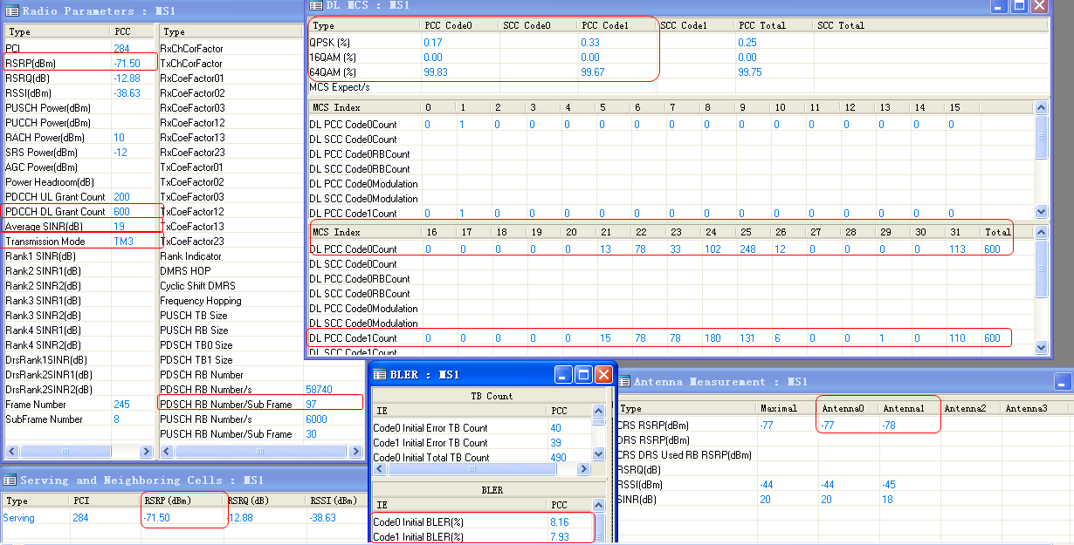

要求： 理解上述参数在测试中的含义，在测试时知道观察什么参数、当速率不达标时知道看哪些参数，可以在软件当中熟练的找到这些值，并能判断通道是否平衡。 4、 速率异常优化思路 业务验证时发现速率异常，在确认无基站硬件故障、驻波、互调和无线参数正常后，进行灌包业务测试，根据丢包情况确认故障位置，灌包流程涉及的设备和通道如下：

我们可以看到的速率： 上传：端口1发包大小、端口2基站发包大小、端口5服务收包大小 下载：端口6服务器发包大小、端口9基站入口速率、端口10终端收包大小 需要IPRAN协助看到的速率; 上传：端口3A设备发包大小、端口4B设备发包大小 下载：端口7B设备收包大小、端口8A设备收包大小 案例1：下载不达标 服务器向终端灌包（根据带宽大小设置包的大小），20M时从服务器灌150M的包，看端口9的基站入口速率是否是150，若不是则A设备和B设备有问题，问题在A设备或B设备，我们协助IPRAN工程师解决；若端口9的基站入口速率是150，则A设备和B设备没有问题，在判别无干扰的前提下，问题故障在基站（BBU或RRU均有可能），此时需要工程督导协助解决，此时如果是某个扇区有问题，则通过小区倒换的方式确认是否是RRU或光口是否有问题；如果是整个基站，则需要更换BBU实验。 上传同上。 要求：熟悉LTE组网结构、速率异常时会通过灌包进行故障定位

5、 近点、中点概念 测试使用空载，且好中差点至少各一个点:

区域 | 类别 | 条件 | 下载达标范围 | 上传达标范围
市区、农村、郊区 | 好点 | 15dB < RS-SINR < 20dB | >39Mbps | >7.5Mbps
 | 中点 | 5dB < RS-SINR < 10dB | >26Mbps | >4Mbps
 | 差点 | -5dB< RS-SINR < 0dB or RSRP<=-110Dbm | >1.3Mbps | >665Kbps
农村\郊区（站间距大于1公里） | 好点 | RSRP=-85～-95dBm | >39Mbps | >7.5Mbps
 | 中点 | RSRP=-95～-105dBm | >26Mbps | >4Mbps
 | 差点 | RSRP=-105～-115dBm | >1.3Mbps | >665Kbps
6、 问题标准定义 通过定义模3干扰、重叠覆盖、弱覆盖区域、无主导小区四种问题标准，对路测数据进行二次处理；

◆ 模3干扰 当服务小区RSRP>-100dBm，邻小区中存在与服务小区模3冲突的PCI，且冲突小区的RSRP与服务小区RSRP相差正负6dBm时，将这样的点定义为模3干扰；  重叠覆盖 当服务小区RSRP>-90dBm，且邻小区中存在3个以上含两个与服务小区RSRP相差正负6db的邻区，将这样的点定义为重叠覆盖；  无主导小区 当服务小区-90dBm>RSRP>-105dBm，且邻小区中存在2个以上含两个RSRP与服务小区RSRP相差正负6db的邻区，将这样的点定义为无主导小区；  弱覆盖 当服务小区RSRP<-105dBm的点定义为弱覆盖区域；

TE的切换类型为硬切换，不存在软切换 8、 切换类 切换事件分为2大类，A类和B类，A类用于系统内切换，B类用于系统间切换；主要的 事件有：A1、A2、A3、A4、A5、B1、B2 同频切换采用A3事件来触发切换 异频切换采用A1-A2， A4-A5来触发 异系统切换采用A1-A2，B1-B2来实现 当前最常用的参数有3个：切换门限、延迟触发时间、小区偏置CIO。 A1: 服务小区好于绝对门限；服务小区的RSRP值比绝对门限阈值高时，输出A1测量报 告; A2：服务小区差于绝对门限; 服务小区的RSRP值比绝对门限阈值低时，输出A2测量报 告 A3：邻小区好于服务小区; 邻区的RSRP值比服务小区的RSRP值高时，输出A3测量 报告 A4：邻区的RSRP值比绝对门限阈值高时，输出A4测量报告 A5：服务小区的RSRP值比绝对门限阈值1低且邻区的RSRP值比绝对门限阈值2高时，输出A5测量报告 B1：邻区的RSRP值比绝对门限阈值高时，输出B1测量报告 B2：服务小区的RSRP值比绝对门限阈值1低且邻区的RSRP值比绝对门限阈值2高时，输出B2测量报告 9、 基站勘测 采集信息如下：方位角、机械俯仰角、电子倾角、天线增益、挂高、照片 方位角：3个小区主覆盖方向照片 机械倾角：通过坡度仪测量，用于控制覆盖的远近 电子倾角（通过天线名）：用于预防机械倾角过大时波瓣变形，导致覆盖异常 10、 CSFB测试信令截图 标准截图：

